2018_11_data
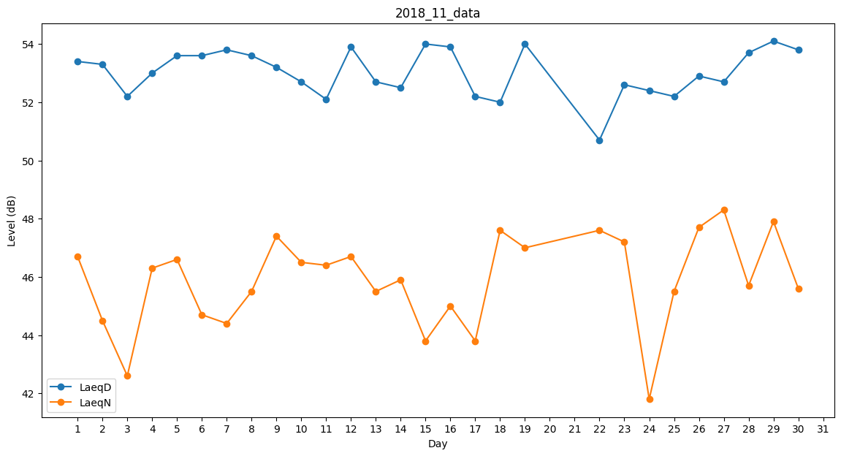
Day | LaeqD | LaeqN
1 | 53.4 | 46.7
2 | 53.3 | 44.5
3 | 52.2 | 42.6
4 | 53 | 46.3
5 | 53.6 | 46.6
6 | 53.6 | 44.7
7 | 53.8 | 44.4
8 | 53.6 | 45.5
9 | 53.2 | 47.4
10 | 52.7 | 46.5
11 | 52.1 | 46.4
12 | 53.9 | 46.7
13 | 52.7 | 45.5
14 | 52.5 | 45.9
15 | 54 | 43.8
16 | 53.9 | 45
17 | 52.2 | 43.8
18 | 52 | 47.6
19 | 54 | 47
20 | 41 | 0
21 | 0 | 0
22 | 50.7 | 47.6
23 | 52.6 | 47.2
24 | 52.4 | 41.8
25 | 52.2 | 45.5
26 | 52.9 | 47.7
27 | 52.7 | 48.3
28 | 53.7 | 45.7
29 | 54.1 | 47.9
30 | 53.8 | 45.6

